Blad1
 | Gäller för: Region Halland

Analysnamn:
Avvikelsenummer i Platina:
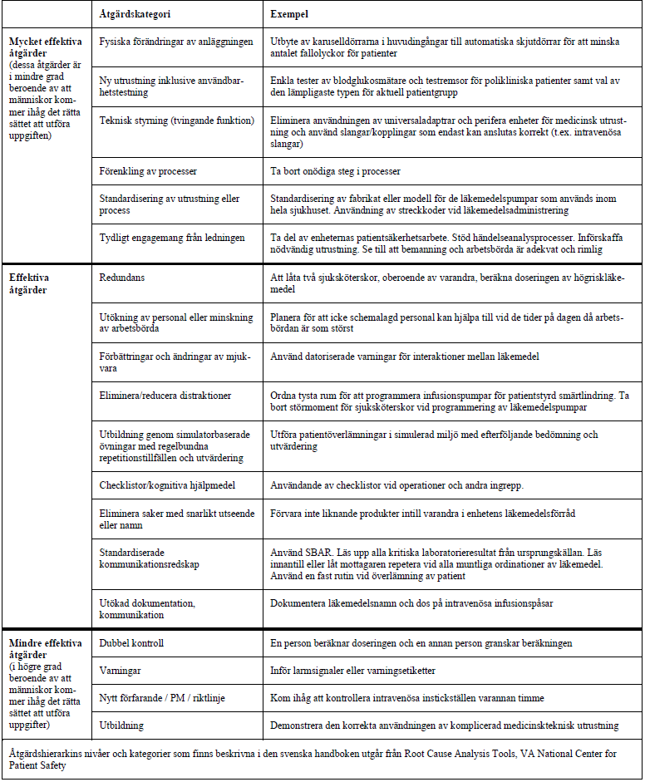
Förutsättning
Händelsens utfall
Händelsekedja
Vårdskada/ Misstanke om vårdskada:

Med facit i hand:
Vad gick fel

Orsaksanalys
Vad berodde felet på?

Varför?
Därför!

Bakomliggande orsaker
Kommunikation och information
Bakomliggande orsak:
Utbildning och kompetens
Bakomliggande orsak:
Omgivning och organisation
Bakomliggande orsak:
Teknik, utrustning och apparatur
Bakomliggande orsak:
Procedurer, rutiner och åtgärder
Bakomliggande orsak:

Åtgärdsförslag
Kommunikation och information
Åtgärdsförslag:
Åtgärden bedöms som:
Mycket effektiv
Effektiv
Mindre effektiv
Utbildning och kompetens
Åtgärdsförslag:
Åtgärden bedöms som:
Mycket effektiv
Effektiv
Mindre effektiv
Omgivning och organisation
Åtgärdsförslag:
Åtgärden bedöms som:
Mycket effektiv
Effektiv
Mindre effektiv
Teknik, utrustning och apparatur
Åtgärdsförslag:
Åtgärden bedöms som:
Mycket effektiv
Effektiv
Mindre effektiv
Procedurer, rutiner och åtgärder
Åtgärdsförslag:
Åtgärden bedöms som:
Mycket effektiv
Effektiv
Mindre effektiv

